Прайс-лист
 |  |  |  |  |  |  |  |  |  |  |  | Ваш заказ на сумму:
Ваш менеджер ______________, тел: _________________, e-mail: _________@kotmarkot.ru
Наименование позиции | Цвета | Артикул | Размеры | Штрихкод | Фотография | Принт / компаньон | Цена за шт | СКИДКА | ЦЕНА ПО АКЦИИ | ВАШ заказ в шт!!! | Сумма | Не найден артикул
Капсульная коллекция "ШПИЦ"
Кофточка Состав: 100% хлопок (интерлок-пенье) | шоколадный | 7266 | 56 | 4627118068737 |  |  | 298.00р. | 40% | 179.00р. |  | - р.
 |  |  | 62 | 4627118068744 |  |  | 298.00р. | 40% | 179.00р. |  | - р.
 |  |  | 68 | 4627118068751 |  |  | 298.00р. | 40% | 179.00р. |  | - р.
 |  |  | 74 | 4627118068768 |  |  | 298.00р. | 40% | 179.00р. |  | - р.
 |  |  | 80 | 4627118068775 |  |  | 298.00р. | 40% | 179.00р. |  | - р.
 |  |  | 86 | 4627118068782 |  |  | 298.00р. | 40% | 179.00р. |  | - р.
Кофточка Состав: 100% хлопок (интерлок-пенье) | кремовый | 7267 | 56 | 4627118068799 |  |  | 298.00р. | 40% | 179.00р. |  | - р.
 |  |  | 62 | 4627118068805 |  |  | 298.00р. | 40% | 179.00р. |  | - р.
 |  |  | 68 | 4627118068812 |  |  | 298.00р. | 40% | 179.00р. |  | - р.
 |  |  | 74 | 4627118068829 |  |  | 298.00р. | 40% | 179.00р. |  | - р.
 |  |  | 80 | 4627118068836 |  |  | 298.00р. | 40% | 179.00р. |  | - р.
 |  |  | 86 | 4627118068843 |  |  | 298.00р. | 40% | 179.00р. |  | - р.
Ползунки Состав: 100% хлопок (интерлок-пенье) | шоколадный | 5266 | 56 | 4627118068850 |  |  | 209.00р. | 40% | 125.00р. |  | - р.
 |  |  | 62 | 4627118068867 |  |  | 209.00р. | 40% | 125.00р. |  | - р. | меньше 5 шт
 |  |  | 68 | 4627118068874 |  |  | 209.00р. | 40% | 125.00р. |  | - р. | меньше 5 шт
 |  |  | 74 | 4627118068881 |  |  | 209.00р. | 40% | 125.00р. |  | - р. | меньше 5 шт
 |  |  | 80 | 4627118068898 |  |  | 209.00р. | 40% | 125.00р. |  | - р. | меньше 5 шт
 |  |  | 86 | 4627118068904 |  |  | 209.00р. | 40% | 125.00р. |  | - р. | меньше 5 шт
Ползунки Состав: 100% хлопок (интерлок-пенье) | кремовый | 5267 | 56 | 4627118068911 |  |  | 209.00р. | 40% | 125.00р. |  | - р.
 |  |  | 62 | 4627118068928 |  |  | 209.00р. | 40% | 125.00р. |  | - р. | меньше 5 шт
 |  |  | 68 | 4627118068935 |  |  | 209.00р. | 40% | 125.00р. |  | - р.
 |  |  | 74 | 4627118068942 |  |  | 209.00р. | 40% | 125.00р. |  | - р. | меньше 5 шт
 |  |  | 80 | 4627118068959 |  |  | 209.00р. | 40% | 125.00р. |  | - р.
 |  |  | 86 | 4627118068966 |  |  | 209.00р. | 40% | 125.00р. |  | - р.
Боди Состав: 100% хлопок (интерлок-пенье) | шоколадный | 9266 | 56 | 4627118068973 | 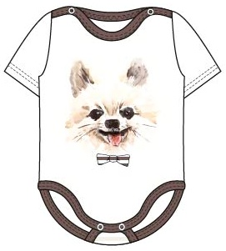 |  | 265.00р. | 40% | 159.00р. |  | - р.
 |  |  | 62 | 4627118068980 |  |  | 265.00р. | 40% | 159.00р. |  | - р.
 |  |  | 68 | 4627118068997 |  |  | 265.00р. | 40% | 159.00р. |  | - р.
 |  |  | 74 | 4627118069000 |  |  | 265.00р. | 40% | 159.00р. |  | - р.
 |  |  | 80 | 4627118069017 |  |  | 265.00р. | 40% | 159.00р. |  | - р.
 |  |  | 86 | 4627118069024 |  |  | 265.00р. | 40% | 159.00р. |  | - р.
Боди- кимоно, длинный рукав Состав: 100% хлопок (интерлок-пенье) | шоколадный | 9866 | 56 | 4627118069031 | 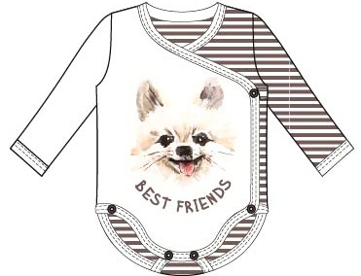 |  | 319.00р. | 40% | 191.00р. |  | - р.
 |  |  | 62 | 4627118069048 |  |  | 319.00р. | 40% | 191.00р. |  | - р.
 |  |  | 68 | 4627118069055 |  |  | 319.00р. | 40% | 191.00р. |  | - р.
 |  |  | 74 | 4627118069062 |  |  | 319.00р. | 40% | 191.00р. |  | - р.
 |  |  | 80 | 4627118069079 |  |  | 319.00р. | 40% | 191.00р. |  | - р.
 |  |  | 86 | 4627118069086 |  |  | 319.00р. | 40% | 191.00р. |  | - р.
Боди- кимоно, длинный рукав Состав: 100% хлопок (интерлок-пенье) | кремовый | 9867 | 56 | 4627118069093 | 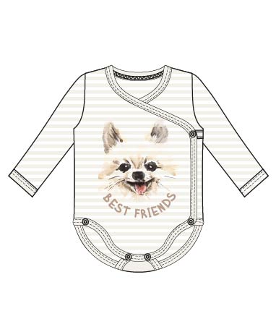 |  | 319.00р. | 40% | 191.00р. |  | - р. | меньше 5 шт
 |  |  | 62 | 4627118069109 |  |  | 319.00р. | 40% | 191.00р. |  | - р. | меньше 5 шт
 |  |  | 68 | 4627118069116 |  |  | 319.00р. | 40% | 191.00р. |  | - р. | меньше 5 шт
 |  |  | 74 | 4627118069123 |  |  | 319.00р. | 40% | 191.00р. |  | - р. | меньше 5 шт
 |  |  | 80 | 4627118069130 |  |  | 319.00р. | 40% | 191.00р. |  | - р. | меньше 5 шт
 |  |  | 86 | 4627118069147 |  |  | 319.00р. | 40% | 191.00р. |  | - р.
Полукомбинезон Состав: 100% хлопок (интерлок-пенье) | шоколадный | 5366 | 56 | 4627118069154 |  |  | 359.00р. | 40% | 215.00р. |  | - р.
 |  |  | 62 | 4627118069161 |  |  | 359.00р. | 40% | 215.00р. |  | - р.
 |  |  | 68 | 4627118069178 |  |  | 359.00р. | 40% | 215.00р. |  | - р.
 |  |  | 74 | 4627118069185 |  |  | 359.00р. | 40% | 215.00р. |  | - р.
 |  |  | 80 | 4627118069192 |  |  | 359.00р. | 40% | 215.00р. |  | - р.
 |  |  | 86 | 4627118069208 |  |  | 359.00р. | 40% | 215.00р. |  | - р.
Джемпер Состав: 100% хлопок (интерлок-пенье) | шоколадный | 7966 | 68 | 4627118069215 | 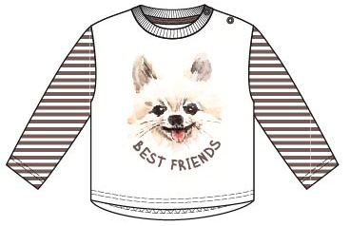 |  | 308.00р. | 40% | 185.00р. |  | - р.
 |  |  | 74 | 4627118069222 |  |  | 308.00р. | 40% | 185.00р. |  | - р.
 |  |  | 80 | 4627118069239 |  |  | 308.00р. | 40% | 185.00р. |  | - р. | меньше 5 шт
 |  |  | 86 | 4627118069246 |  |  | 308.00р. | 40% | 185.00р. |  | - р. | меньше 5 шт
 |  |  | 92 | 4627118069253 |  |  | 308.00р. | 40% | 185.00р. |  | - р. | меньше 5 шт
 |  |  | 98 | 4627118069260 |  |  | 308.00р. | 40% | 185.00р. |  | - р. | меньше 5 шт
Джемпер Состав: 100% хлопок (интерлок-пенье) | кремовый | 7967 | 68 | 4627118069277 | 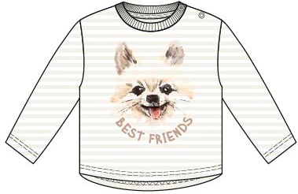 |  | 308.00р. | 40% | 185.00р. |  | - р.
 |  |  | 74 | 4627118069284 |  |  | 308.00р. | 40% | 185.00р. |  | - р.
 |  |  | 80 | 4627118069291 |  |  | 308.00р. | 40% | 185.00р. |  | - р.
 |  |  | 86 | 4627118069307 |  |  | 308.00р. | 40% | 185.00р. |  | - р.
 |  |  | 92 | 4627118069314 |  |  | 308.00р. | 40% | 185.00р. |  | - р.
 |  |  | 98 | 4627118069321 |  |  | 308.00р. | 40% | 185.00р. |  | - р. | меньше 5 шт
Шатнишки Состав: 100% хлопок (интерлок-пенье) | шоколадный | 5866 | 62 | 4627118069338 | 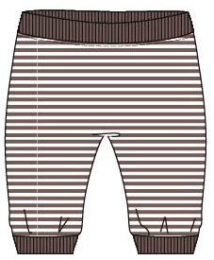 |  | 209.00р. | 40% | 125.00р. |  | - р.
 |  |  | 68 | 4627118069345 |  |  | 209.00р. | 40% | 125.00р. |  | - р.
 |  |  | 74 | 4627118069352 |  |  | 209.00р. | 40% | 125.00р. |  | - р. | меньше 5 шт
 |  |  | 80 | 4627118069369 |  |  | 209.00р. | 40% | 125.00р. |  | - р. | меньше 5 шт
 |  |  | 86 | 4627118069376 |  |  | 209.00р. | 40% | 125.00р. |  | - р. | меньше 5 шт
 |  |  | 92 | 4627118069383 |  |  | 209.00р. | 40% | 125.00р. |  | - р. | меньше 5 шт
Шатнишки Состав: 100% хлопок (интерлок-пенье) | кремовый | 5867 | 62 | 4627118069390 | 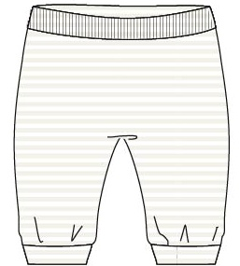 |  | 209.00р. | 40% | 125.00р. |  | - р.
 |  |  | 68 | 4627118069406 |  |  | 209.00р. | 40% | 125.00р. |  | - р.
 |  |  | 74 | 4627118069413 |  |  | 209.00р. | 40% | 125.00р. |  | - р.
 |  |  | 80 | 4627118069420 |  |  | 209.00р. | 40% | 125.00р. |  | - р. | меньше 5 шт
 |  |  | 86 | 4627118069437 |  |  | 209.00р. | 40% | 125.00р. |  | - р. | меньше 5 шт
 |  |  | 92 | 4627118069444 |  |  | 209.00р. | 40% | 125.00р. |  | - р. | меньше 5 шт
Комбинезон Состав: 100% хлопок (интерлок-пенье) | шоколадный | 6266 | 56 | 4627118069451 | 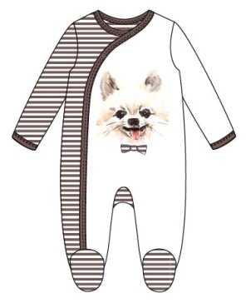 |  | 439.00р. | 40% | 263.00р. |  | - р.
 |  |  | 62 | 4627118069468 |  |  | 439.00р. | 40% | 263.00р. |  | - р.
 |  |  | 68 | 4627118069475 |  |  | 439.00р. | 40% | 263.00р. |  | - р.
 |  |  | 74 | 4627118069482 |  |  | 439.00р. | 40% | 263.00р. |  | - р.
 |  |  | 80 | 4627118069499 |  |  | 439.00р. | 40% | 263.00р. |  | - р.
 |  |  | 86 | 4627118069505 |  |  | 439.00р. | 40% | 263.00р. |  | - р.
Комбинезон Состав: 100% хлопок (интерлок-пенье) | кремовый | 6267 | 56 | 4627118069512 | 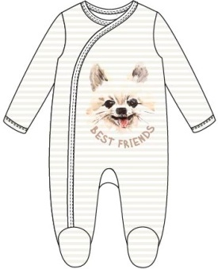 |  | 439.00р. | 40% | 263.00р. |  | - р.
 |  |  | 62 | 4627118069529 |  |  | 439.00р. | 40% | 263.00р. |  | - р.
 |  |  | 68 | 4627118069536 |  |  | 439.00р. | 40% | 263.00р. |  | - р.
 |  |  | 74 | 4627118069543 |  |  | 439.00р. | 40% | 263.00р. |  | - р.
 |  |  | 80 | 4627118069550 |  |  | 439.00р. | 40% | 263.00р. |  | - р.
 |  |  | 86 | 4627118069567 |  |  | 439.00р. | 40% | 263.00р. |  | - р.
Чепчик Состав: 100% хлопок (интерлок-пенье) | шоколадный | 8266 | 36 | 4627118069574 |  |  | 56.00р. | 40% | 34.00р. |  | - р.
 |  |  | 40 | 4627118069581 |  |  | 56.00р. | 40% | 34.00р. |  | - р.
 |  |  | 44 | 4627118069598 |  |  | 56.00р. | 40% | 34.00р. |  | - р.
 |  |  | 48 | 4627118069604 |  |  | 56.00р. | 40% | 34.00р. |  | - р.
Чепчик Состав: 100% хлопок (интерлок-пенье) | кремовый | 8267 | 36 | 4627118069611 |  |  | 56.00р. | 40% | 34.00р. |  | - р.
 |  |  | 40 | 4627118069628 |  |  | 56.00р. | 40% | 34.00р. |  | - р.
 |  |  | 44 | 4627118069635 |  |  | 56.00р. | 40% | 34.00р. |  | - р.
 |  |  | 48 | 4627118069642 |  |  | 56.00р. | 40% | 34.00р. |  | - р.
Комбинезон Состав: 100% хлопок (интерлок-пенье) | шоколадный | 6166 | 56 | 4627118069659 | 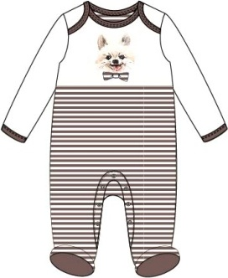 |  | 429.00р. | 40% | 257.00р. |  | - р.
 |  |  | 62 | 4627118069666 |  |  | 429.00р. | 40% | 257.00р. |  | - р.
 |  |  | 68 | 4627118069673 |  |  | 429.00р. | 40% | 257.00р. |  | - р.
 |  |  | 74 | 4627118069680 |  |  | 429.00р. | 40% | 257.00р. |  | - р.
 |  |  | 80 | 4627118069697 |  |  | 429.00р. | 40% | 257.00р. |  | - р.
 |  |  | 86 | 4627118069703 |  |  | 429.00р. | 40% | 257.00р. |  | - р.
Пижама Состав: 100% хлопок (интерлок-пенье) | шоколадный | 16166 | 80 | 4627118069710 | 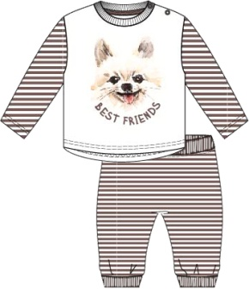 |  | 499.00р. | 40% | 299.00р. |  | - р.
 |  |  | 86 | 4627118069727 |  |  | 499.00р. | 40% | 299.00р. |  | - р. | меньше 5 шт
 |  |  | 92 | 4627118069734 |  |  | 499.00р. | 40% | 299.00р. |  | - р.
 |  |  | 98 | 4627118069741 |  |  | 499.00р. | 40% | 299.00р. |  | - р.
 |  |  | 104 | 4627118069758 |  |  | 499.00р. | 40% | 299.00р. |  | - р.
 |  |  | 110 | 4627118069765 |  |  | 499.00р. | 40% | 299.00р. |  | - р.
Капсульная коллекция "Ромашки" + Принт с глиттером
Распашонка Состав: 100% хлопок (интерлок-пенье) | желтый | 4162 | 50 | 4627118062605 |  |  | 218.00р. | 40% | 131.00р. |  | - р.
 |  |  | 56 | 4627116669240 |  |  | 218.00р. | 40% | 131.00р. |  | - р.
 |  |  | 62 | 4627116669257 |  |  | 218.00р. | 40% | 131.00р. |  | - р.
 |  |  | 68 | 4627116669264 |  |  | 218.00р. | 40% | 131.00р. |  | - р.
Кофточка Состав: 100% хлопок (интерлок-пенье) | желтый | 7162 | 56 | 4627116669271 | 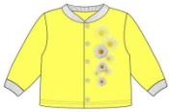 |  | 265.00р. | 40% | 159.00р. |  | - р.
 |  |  | 62 | 4627116669288 |  |  | 265.00р. | 40% | 159.00р. |  | - р.
 |  |  | 68 | 4627116669295 |  |  | 265.00р. | 40% | 159.00р. |  | - р.
 |  |  | 74 | 4627116669301 |  |  | 265.00р. | 40% | 159.00р. |  | - р. | меньше 5 шт
 |  |  | 80 | 4627116669318 |  |  | 265.00р. | 40% | 159.00р. |  | - р. | меньше 5 шт
 |  |  | 86 | 4627116669325 |  |  | 265.00р. | 40% | 159.00р. |  | - р.
Ползунки Состав: 100% хлопок (интерлок-пенье) | желтый | 5262 | 56 | 4627116669332 | 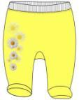 |  | 208.00р. | 40% | 125.00р. |  | - р.
 |  |  | 62 | 4627116669349 |  |  | 208.00р. | 40% | 125.00р. |  | - р.
 |  |  | 68 | 4627116669356 |  |  | 208.00р. | 40% | 125.00р. |  | - р.
 |  |  | 74 | 4627116669363 |  |  | 208.00р. | 40% | 125.00р. |  | - р.
 |  |  | 80 | 4627116669370 |  |  | 208.00р. | 40% | 125.00р. |  | - р.
 |  |  | 86 | 4627116669387 |  |  | 208.00р. | 40% | 125.00р. |  | - р.
Боди, короткий рукав Состав: 100% хлопок (интерлок-пенье) | желтый | 9262 | 56 | 4627116669394 | 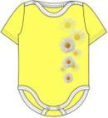 |  | 231.00р. | 40% | 139.00р. |  | - р.
 |  |  | 62 | 4627116669400 |  |  | 231.00р. | 40% | 139.00р. |  | - р.
 |  |  | 68 | 4627116669417 |  |  | 231.00р. | 40% | 139.00р. |  | - р.
 |  |  | 74 | 4627116669424 |  |  | 231.00р. | 40% | 139.00р. |  | - р.
 |  |  | 80 | 4627116669431 |  |  | 231.00р. | 40% | 139.00р. |  | - р.
 |  |  | 86 | 4627116669448 |  |  | 231.00р. | 40% | 139.00р. |  | - р.
Боди - распашонка Состав: 100% хлопок (интерлок-пенье) | желтый | 9862 | 56 | 4627116669455 | 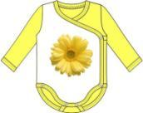 |  | 278.00р. | 40% | 167.00р. |  | - р.
 |  |  | 62 | 4627116669462 |  |  | 278.00р. | 40% | 167.00р. |  | - р.
 |  |  | 68 | 4627116669479 |  |  | 278.00р. | 40% | 167.00р. |  | - р.
 |  |  | 74 | 4627116669486 |  |  | 278.00р. | 40% | 167.00р. |  | - р.
 |  |  | 80 | 4627116669493 |  |  | 278.00р. | 40% | 167.00р. |  | - р.
 |  |  | 86 | 4627116669509 |  |  | 278.00р. | 40% | 167.00р. |  | - р.
Боди, застежка по грудке Состав: 100% хлопок (интерлок-пенье) | желтый | 9362 | 56 | 4627116669516 | 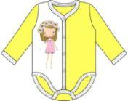 |  | 263.00р. | 40% | 158.00р. |  | - р.
 |  |  | 62 | 4627116669523 |  |  | 263.00р. | 40% | 158.00р. |  | - р. | меньше 5 шт
 |  |  | 68 | 4627116669530 |  |  | 263.00р. | 40% | 158.00р. |  | - р. | меньше 5 шт
 |  |  | 74 | 4627116669547 |  |  | 263.00р. | 40% | 158.00р. |  | - р. | меньше 5 шт
 |  |  | 80 | 4627116669554 |  |  | 263.00р. | 40% | 158.00р. |  | - р. | меньше 5 шт
 |  |  | 86 | 4627116669561 |  |  | 263.00р. | 40% | 158.00р. |  | - р.
Полукомбинезон Состав: 100% хлопок (интерлок-пенье) | желтый | 5362 | 56 | 4627116669578 |  |  | 316.00р. | 40% | 190.00р. |  | - р. | меньше 5 шт
 |  |  | 62 | 4627116669585 |  |  | 316.00р. | 40% | 190.00р. |  | - р. | меньше 5 шт
 |  |  | 68 | 4627116669592 |  |  | 316.00р. | 40% | 190.00р. |  | - р. | меньше 5 шт
 |  |  | 74 | 4627116669608 |  |  | 316.00р. | 40% | 190.00р. |  | - р. | меньше 5 шт
 |  |  | 80 | 4627116669615 |  |  | 316.00р. | 40% | 190.00р. |  | - р. | меньше 5 шт
 |  |  | 86 | 4627116669622 |  |  | 316.00р. | 40% | 190.00р. |  | - р.
Чепчик Состав: 100% хлопок (интерлок-пенье) | желтый | 8262 | 32 | 4627116669639 |  |  | 45.00р. | 40% | 27.00р. |  | - р.
 |  |  | 36 | 4627116669646 |  |  | 45.00р. | 40% | 27.00р. |  | - р. | меньше 5 шт
 |  |  | 40 | 4627116669660 |  |  | 45.00р. | 40% | 27.00р. |  | - р. | меньше 5 шт
 |  |  | 44 | 4627116669677 |  |  | 45.00р. | 40% | 27.00р. |  | - р. | меньше 5 шт
 |  |  | 48 | 4627116669684 |  |  | 45.00р. | 40% | 27.00р. |  | - р.
Комбинезон Состав: 100% хлопок (интерлок-пенье) | желтый | 6162 | 56 | 4627116669691 | 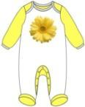 |  | 356.00р. | 40% | 214.00р. |  | - р.
 |  |  | 62 | 4627116669707 |  |  | 356.00р. | 40% | 214.00р. |  | - р.
 |  |  | 68 | 4627116669714 |  |  | 356.00р. | 40% | 214.00р. |  | - р.
 |  |  | 74 | 4627116669721 |  |  | 356.00р. | 40% | 214.00р. |  | - р.
 |  |  | 80 | 4627116669738 |  |  | 356.00р. | 40% | 214.00р. |  | - р.
 |  |  | 86 | 4627116669745 |  |  | 356.00р. | 40% | 214.00р. |  | - р.
Комбинезон Состав: 100% хлопок (интерлок-пенье) | желтый | 6262 | 56 | 4627116669752 | 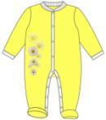 |  | 369.00р. | 40% | 221.00р. |  | - р.
 |  |  | 62 | 4627116669769 |  |  | 369.00р. | 40% | 221.00р. |  | - р.
 |  |  | 68 | 4627116669776 |  |  | 369.00р. | 40% | 221.00р. |  | - р.
 |  |  | 74 | 4627116669783 |  |  | 369.00р. | 40% | 221.00р. |  | - р.
 |  |  | 80 | 4627116669790 |  |  | 369.00р. | 40% | 221.00р. |  | - р.
 |  |  | 86 | 4627116669806 |  |  | 369.00р. | 40% | 221.00р. |  | - р.
Футболка Состав: 100% хлопок (интерлок-пенье) | желтый | 7762 | 68 | 4627116669813 | 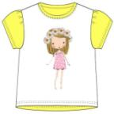 |  | 264.00р. | 40% | 158.00р. |  | - р.
 |  |  | 74 | 4627116669820 |  |  | 264.00р. | 40% | 158.00р. |  | - р.
 |  |  | 80 | 4627116669837 |  |  | 264.00р. | 40% | 158.00р. |  | - р.
 |  |  | 86 | 4627116669844 |  |  | 264.00р. | 40% | 158.00р. |  | - р.
 |  |  | 92 | 4627116669851 |  |  | 264.00р. | 40% | 158.00р. |  | - р.
 |  |  | 98 | 4627116669868 |  |  | 264.00р. | 40% | 158.00р. |  | - р.
Футболка Состав: 100% хлопок (кулирка) | белый | 14562 | 86 | 4627116669875 | 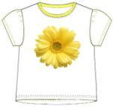 |  | 230.00р. | 40% | 138.00р. |  | - р.
 |  |  | 92 | 4627116669882 |  |  | 230.00р. | 40% | 138.00р. |  | - р.
 |  |  | 98 | 4627116669899 |  |  | 230.00р. | 40% | 138.00р. |  | - р.
 |  |  | 104 | 4627116669905 |  |  | 230.00р. | 40% | 138.00р. |  | - р.
 |  |  | 110 | 4627116669912 |  |  | 230.00р. | 40% | 138.00р. |  | - р.
 |  |  | 116 | 4627116669929 |  |  | 230.00р. | 40% | 138.00р. |  | - р.
Джемпер Состав: 100% хлопок (кулирка) | белый | 15562 | 86 | 4627116669936 | 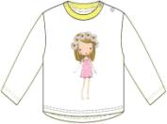 |  | 238.00р. | 40% | 143.00р. |  | - р.
 |  |  | 92 | 4627116669943 |  |  | 238.00р. | 40% | 143.00р. |  | - р.
 |  |  | 98 | 4627116669950 |  |  | 238.00р. | 40% | 143.00р. |  | - р.
 |  |  | 104 | 4627116669967 |  |  | 238.00р. | 40% | 143.00р. |  | - р.
 |  |  | 110 | 4627116669974 |  |  | 238.00р. | 40% | 143.00р. |  | - р.
 |  |  | 116 | 4627116669981 |  |  | 238.00р. | 40% | 143.00р. |  | - р.
Туника Состав: 100% хлопок (интерлок-пенье) | желтый | 7062 | 68 | 4627118062698 | 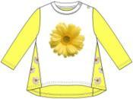 |  | 319.00р. | 40% | 191.00р. |  | - р.
 |  |  | 74 | 4627118062704 |  |  | 319.00р. | 40% | 191.00р. |  | - р.
 |  |  | 80 | 4627118062469 |  |  | 319.00р. | 40% | 191.00р. |  | - р.
 |  |  | 86 | 4627116669998 |  |  | 319.00р. | 40% | 191.00р. |  | - р.
 |  |  | 92 | 4627118060014 |  |  | 319.00р. | 40% | 191.00р. |  | - р.
 |  |  | 98 | 4627118060021 |  |  | 319.00р. | 40% | 191.00р. |  | - р.
Леггинсы Состав: 100% хлопок (интерлок-пенье) | желтый | 5162 | 68 | 4627118060069 | 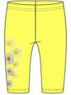 |  | 205.00р. | 40% | 123.00р. |  | - р.
 |  |  | 74 | 4627118060076 |  |  | 205.00р. | 40% | 123.00р. |  | - р.
 |  |  | 80 | 4627118060083 |  |  | 205.00р. | 40% | 123.00р. |  | - р. | меньше 5 шт
 |  |  | 86 | 4627118060090 |  |  | 205.00р. | 40% | 123.00р. |  | - р. | меньше 5 шт
 |  |  | 92 | 4627118060106 |  |  | 205.00р. | 40% | 123.00р. |  | - р. | меньше 5 шт
 |  |  | 98 | 4627118060113 |  |  | 205.00р. | 40% | 123.00р. |  | - р. | меньше 5 шт
Пижама Состав: 100% хлопок (интерлок-пенье) | желтый | 16162 | 80 | 4627118062612 | 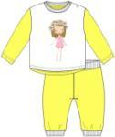 |  | 439.00р. | 40% | 263.00р. |  | - р.
 |  |  | 86 | 4627118060137 |  |  | 439.00р. | 40% | 263.00р. |  | - р.
 |  |  | 92 | 4627118060144 |  |  | 439.00р. | 40% | 263.00р. |  | - р.
 |  |  | 98 | 4627118060151 |  |  | 439.00р. | 40% | 263.00р. |  | - р.
 |  |  | 104 | 4627118060168 |  |  | 439.00р. | 40% | 263.00р. |  | - р.
 |  |  | 110 | 4627118060175 |  |  | 439.00р. | 40% | 263.00р. |  | - р.

